Resumen General
% Avance por componente
 |  | Para el periodo evaluado el plan presenta un pocentaje de ejecución de un 98%, sin embargo, se evidencia que hay actividades que no contaron con su total ejecución, en relaciòn a la meta o indicador establecido, como se detalla a continuacion: -Componente 3. Rendiciòn de Cuentas Actividad 3.3 Capacitar a los servidores públicos en temas de participación ciudadana, control social o rendición de cuentas. - Componente 4. Mecanismos Para Mejorar la Atención Al Ciudadano . Actividad 3.4. Continuar implementando el campus virtual con temáticas relacionadas a Atención al Ciudadano. Actividad 4.1 "Adoptar y socializar el protocolo o procedimiento de recepción de denuncias de corrupción que defina la Secretaría General de la Alcaldía Mayor de Bogotá." Actividad 4.3. Establecer los lineamientos para traducir la información pública que solicita un grupo étnico a su respectiva lengua en la entidad, de acuerdo a las recomendaciones e indicaciones brindadas por el Ministerio de Cultura de Colombia.

% AVANCE DEL PAAC 2021 | 98%
COMPONENTE | AVANCE
COMPONENTE 1. GESTIÓN DEL RIESGO DE CORRUPCIÓN | 15%
COMPONENTE 2. RACIONALIZACIÓN DE TRÁMITES | 10%
COMPONENTE 3. RENDICIÓN DE CUENTAS | 20%
COMPONENTE 4. MECANISMOS PARA MEJORAR LA ATENCIÓN AL CIUDADANO | 19%
COMPONENTE 5. MECANISMOS PARA LA TRANSPARENCIA Y ACCESO A LA INFORMACIÓN PÚBLICA | 20%
COMPONENTE 6. INICIATIVAS ADICIONALES | 14%

Cumplimiento
Actividades por zona de cumplimiento
 |  | 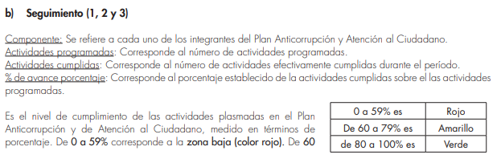
Zona de cumplimiento | # actividades
Zona baja (0-59%) | 1
Zona media (60 - 79%) | 2 | 1. Departamento Administrativo de la Función Publica. Guía Estrategias para la Construcción del Plan Anticorrupción y de Atención al Ciudadano - Versión 2. Pagina 47
Zona alta (80 - 100%) | 85

